見積依頼
快適換気リフォーム KKR100 見積依頼書
パッシブエネルギージャパン(株)設計部 行
 |  |  |  | 会社名
 |  |  |  | 支店名
下記内容にて、換気計算を依頼します。 |  |  |  | 郵便番号
 |  |  |  | 住所
 |  |  |  | ご担当者様名 |  |  | 様
工事名称 |  |  |  | TEL
 |  |  |  | FAX
 |  |  | 様邸 | mail
※①お施主様からの直接のご依頼について |  |  |  |  |  | の色のセルへ入力や☑をお願い致します。

KKR100 |  | Nタイプ

スリーブの有無 |  | スリーブ管・ハルター（スリーブ固定部材） あり |  |  | なし（既存のスリーブをそのまま使用）
屋外フードの有無 |  | 屋外フード あり |  |  | なし（既存の屋外フードをそのまま使用）
屋外フード NWC(ABS樹脂製)色 |  | シルバーグレイ(基本色) |  |  | マットブラック
 |  | ホワイト
■計画概要■ |  | （※屋外フードの選択がない場合は、シルバーグレイにてお見積りいたします。)
スリーブの内径(100Φ以上対応)と奥行きを現場で調査してください。室内壁仕上げから最低114mmの奥行きが必要になります。 |  |  |  |  | 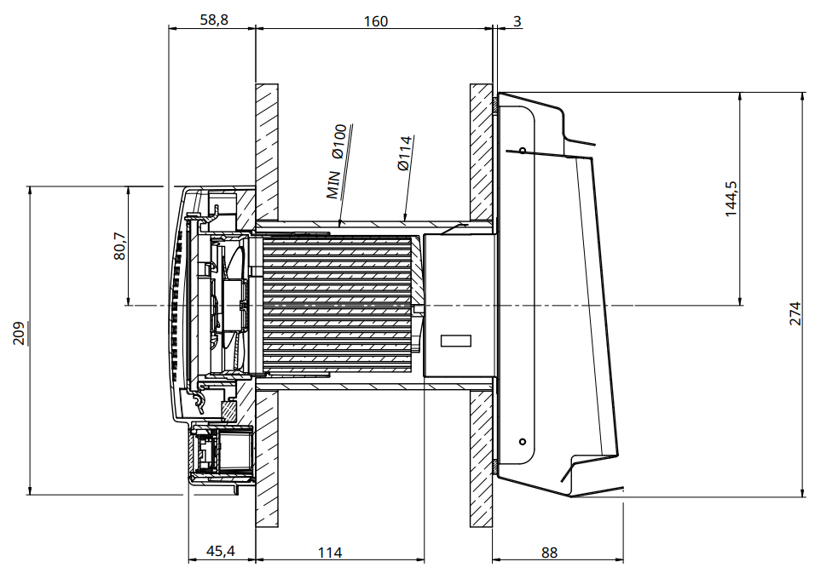

奥行き |  |  |  | mm
壁の総厚み |  |  |  | mm
（※壁の総厚みの寸法の記載がない場合は、総壁厚160mmとしてお見積りさせていただきます。）
構造/柱寸法
現場地番

添付図面 | ・平面図（部屋名・面積・寸法明示） |  |  | ・立面図（階高・屋根勾配明示） |  | （※ご依頼はPDFでお願いいたします。）
 | 設置箇所のご指示をお願いいたします。
【納期】 | 標準3～4営業日（土・日・祝日・年末年始を除く）
依頼日 |  |  |  | 提出希望日
連絡事項

「初めての方」せせらぎ®はどこでお知りになりましたか？ |  | 雑誌の広告 | 広告のハガキ | 他の広告 | ネットで検索 | ご紹介 | 展示会 | その他

【お見積りご依頼専用メールアドレス】ご依頼の際はこちらのメールアドレスまでお願いいたします。
sekkei@passivenergie.co.jp
●ご注意●
※見積もり等は 建築会社様のみに発行しており、お施主様には 誠に申し訳ありませんが発行しておりません。ご依頼の際は、建築会社様にご相談ください。
 |  |  |  |  |  | パッシブエネルギージャパン株式会社
 |  |  |  |  |  | 〒140-0001 東京都品川区北品川3－6－13
 |  |  |  |  |  | TEL：03-6433-2831 / FAX：03-6433-2839
 |  |  |  |  |  | http://www.passivenergie.co.jp/

